Sheet1
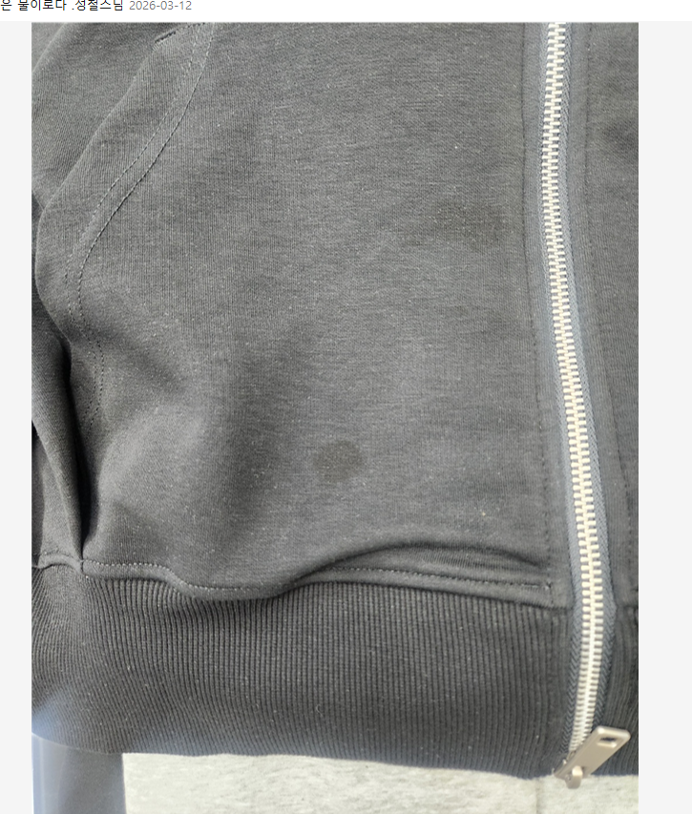
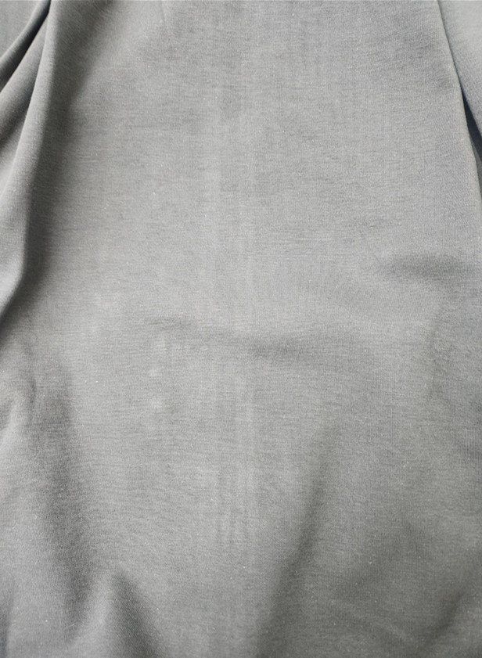
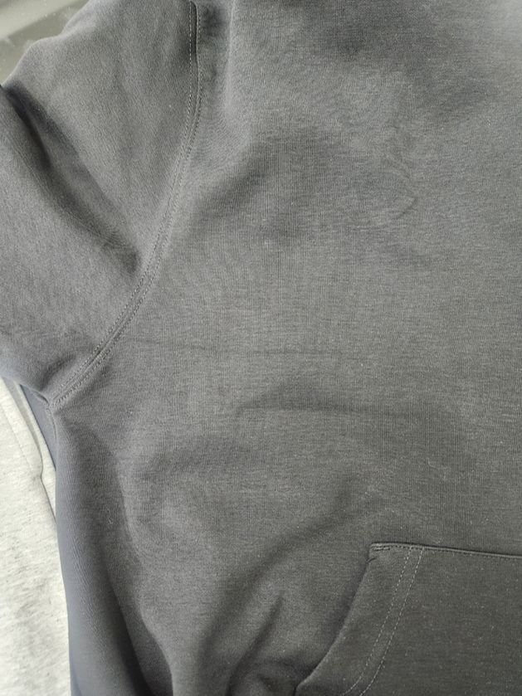
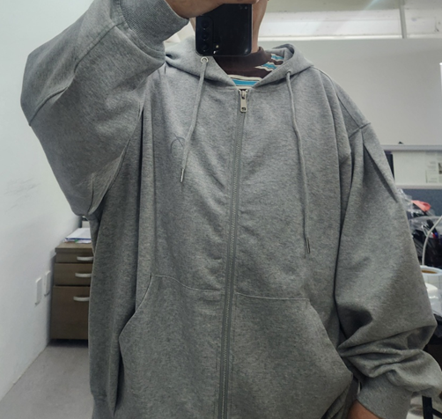
품번 | 사이즈 | 스타일 | 비고
ZAH1JP114BK | M | 집업후디 블랙 | 기름얼룩, 원단 불량ㅡ>최대한 오염이나 잘보이는 전면 등 크게 원단 불량인거 빼주세요. 다른 품번도 동일사항 입니다
ZAH1JP115GY |  | 집업후디그레이 | 앞판 봉재 퍼커링
ZAH1PT114BK |  | 집업후디 팬츠 블랙(배기) | 허리사이즈 한치수 큼 확인 요망 (지시 사이즈 84 ㅡ>실픅 88나옴)
ZAH1PT115GY |  | 집업후디 팬츠 그레이(배기) | 허리사이즈 한치수 큼 확인 요망 (지시 사이즈 84 ㅡ>실픅 88나옴)
ZAH1PT116BK |  | 집업후디 팬츠 블랙(와이드) | OK
ZAH1PT117GY |  | 집업후디 팬츠 그레이(와이드) | OK
ZAH1TS103WH |  | 젠사이 프린트 맨투맨 화이트 | OK
ZAH1TS104GY |  | 젠사이 프린트 맨투맨 그레이 | OK
ZAH1TS105BK |  | 젠사이디자인맨투맨 블랙 | OK
ZAH1TS106GN |  | 젠사이디자인맨투맨 그린 | OK

